実績報告書
青色のセルのみ
入力ください。

 |  | 令和５年 月 日

富山県知事 新田 八朗 | 殿

 | （申請者所在地）
 | （医療機関名）
 | （法人名等）
 | （申請者職氏名）

令和５年度新型コロナウイルス感染症緊急包括支援事業費県補助金（外来対応 医療機関確保分）実績報告書

令和５年○月○日付け富山県指令健対第○号－○で令和５年度新型コロナウイルス感染症緊急包括支援事業費県補助金（外来対応医療機関確保分）の交付の決定の通知があった新型コロナウイルス感染症緊急包括支援事業について、富山県補助金等交付規則第12条の規定により、その実績を次の関係書類を添えて報告します。

 |  |  | 交付決定通知書（例）
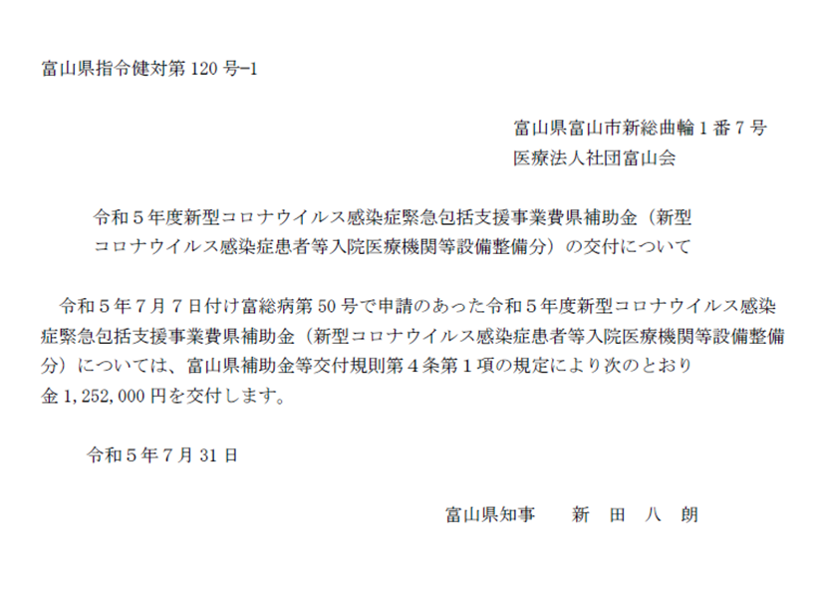
←文書番号

関係書類
１ 経費所要額精算書（別紙１－１のとおり）
２ 基準額算出内訳及び対象経費実支出額等内訳（別紙１－２のとおり）
３ 医療機器購入費積算表（別紙１－３のとおり）
４ 収支決算書（別紙２のとおり）
５ 口座振替届（別紙３のとおり）
６ 領収書又は支払い書類の写し等（支払ったことが確認できる資料）
（例）振込がわかる通帳の写し、ネットバンキング振込画面の写し等
←交付決定日
７ 検収調書又は納品書の写し等（納品されたことが確認できる資料）
８ 設置状況等がわかる現物写真等
９ 令和５年度歳入歳出決算書（又は見込書）抄本
（注）地方公共団体が事業主体となる場合に限り、ご提出ください。
決算書には、当該事業の補助対象事業に係る額を備考欄に
記入してください。

経費所要額精算書
青色のセルのみ
入力ください。
（別紙１－１）

新型コロナウイルス感染症緊急包括支援事業（設備等整備）経費所要額精算書
 |  |  |  |  |  |  |  |  | （単位：円）
施設名 | 総事業費 | 寄付金その他の収入予定額 | 差引額 (A)－(B) | 対象経費実支出額 | 選定額 (別紙１－２より算出) | 県費補助 基本額 (C)、(D)及び(E)のいずれか少ない額 | 県費補助所要額 | 県費補助交付決定額 | 備考

 | （Ａ） | （Ｂ） | （Ｃ） | （Ｄ） | （Ｅ） | （Ｆ） | （Ｇ） | （Ｈ）
 | 0 |  | 0 | 0 | 0 | 0 | 0
計 | 0 | 0 | 0 | 0 | 0 | 0 | 0 | 0
（注１）基準額算出内訳及び対象経費実支出額等内訳については、別紙１－２のとおり。
（注２）県費補助所要額について、県費補助基本額に1,000円未満の端数が生じた場合には、これを切り捨てるものとする。

基準額算出内訳及び対象経費実支出額等内訳
青色のセルのみ入力ください。
※該当がなければ空欄のままで構いません。
（別紙１－２）
基準額算出内訳及び対象経費実支出額等内訳

品目 | 基準額 | 対象経費実支出額 |  |  |  | 選定額（※） | 備考
 |  | 名称・規格 （型式） | 数量 | 単価 | 金額 | 金額
 | 円 |  |  | 円 | 円 | 円
患者案内のための看板の設置料 | 500,000 |  |  |  | 0 | 0
ホームページ上に外来対応医療機関であることを明記するための改修費 |  |  |  |  | 0
換気設備設置のための軽微な改修等の修繕費 |  |  |  |  | 0
医療機器（パルスオキシメーター等）の購入費 |  | 別紙１－３のとおり |  |  | 0
非接触サーモグラフィーカメラ（検温・消毒機能付き等）の購入費 |  |  |  |  | 0
計 |  |  |  |  | 0 | 0
※「選定額」とは、基準額と対象経費実支出額のうち少ない額をいう。

医療機器積算表
青色のセルのみ入力ください。
※行が足りない場合は、他の行をコピーして挿入してください。
（別紙１－３）
 | 医 療 機 器 購 入 費 積 算 表

 | 品目 | 備品名 | 数量 | 単価 （税込） | 金額 （税込） | 整備月
 | 医療機器の購入費 |  |  |  | 0
 |  |  |  |  | 0
 |  |  |  |  | 0
 |  |  |  |  | 0
 |  |  |  |  | 0
 |  |  | （金額合計） |  | 0 | 円

収支決算書
青色のセルのみ
入力ください。
（別紙２）
 | 収支決算書
 | （収入） |  |  |  | （単位：円）
 | 区 分 |  |  | 金 額 | 備 考
 | 県補助金 |  |  | 0
 | 県その他補助金等
 | 市町村補助金等
 | その他団体補助金等
 | 事業者自己財源額
 | 借入金
 | その他
 | 計 |  |  | 0

 | （支出） |  |  |  | （単位：円）
 | 区 分 |  |  | 金 額 | 備 考
 | 総 事 業 費 | 補助対象経費 | 患者案内のための看板の設置料 | 0
 |  |  | ホームページ上に外来対応医療機関であることを明記するための改修費 | 0
 |  |  | 換気設備設置のための軽微な改修等の修繕費 | 0
 |  |  | 医療機器の購入費 | 0
 |  |  | 非接触サーモグラフィーカメラの購入費 | 0
 |  | 小 計 |  | 0
 |  | 補助対象外経費

 |  | 小 計 |  | 0
 | 合 計 |  |  | 0
 | ※地方自治体が事業主体となる場合は、上記に係る歳入歳出決算書（又は見込書）の 抄本を別途添付すること。

口座振替届
青色のセルのみ
入力ください。
（別紙３）
 | 口 座 振 替 届

 | 申請者所在地
 | 医療機関名
 | 法人名等
 | 申請者職氏名
 | 振込先 | 金融機関名 |  | 金融機関コード
 |  | 支店名 |  | 支店コード
 |  | 預金種別 | １ 普通預金 ２ 当座預金 ３ その他（ ）
 |  | 口座番号
 |  | (フリガナ) 口座名義人

